1642_outgoings erasmus
 | 1.6.4 Programes d'intercanvi
 | 1.6.4.2 PROGRAMA D'INTERCANVI EUROPEU (ERASMUS)

 | ESTUDIANTAT DE LA UPC INTERCANVIAT (1r, 2n i 3r CICLES)

 | Unitat | 2005-2006 | 2006-2007 | 2007-2008 | 2008-2009 | 2009-2010
 | 200 FME | 26 | 15 | 7 | 10 | 7
 | 210 ETSAB | 73 | 85 | 95 | 82 | 91
 | 220 ETSEIAT | 56 | 47 | 52 | 88 | 110
 | 230 ETSETB | 104 | 106 | 86 | 62 | 44
 | 240 ETSEIB | 221 | 163 | 156 | 178 | 191
 | 250 ETSECCPB | 42 | 45 | 45 | 54 | 47
 | 270 FIB | 53 | 45 | 69 | 53 | 53
 | 280 FNB | 1 | 1 | 1 | 5 | 5
 | 290 ETSAV | 56 | 58 | 63 | 63 | 82
 | 300 EPSC | 18 | 31 | 35 | 33 | 35
 | 310 EPSEB | 18 | 20 | 22 | 26 | 29
 | 320 EUETIT | 58 | 37 | 37 | 37 | 44
 | 330 EPSEM | 7 | 5 | 11 | 9 | 10
 | 340 EPSEVG | 21 | 26 | 21 | 29 | 39
 | 370 EUOOT | 4 | 3 | 6 | 7 | 3
 | 390 ESAB | 9 | 7 | - |  | 1
 | 801 EUNCET | 1 | 5 | 4 | 4 | 5
 | 802 EAE | 4 | 10 | 9 | 11 | 12
 | 804 CITMUPC | 12 | - | - |  | -
 | 820 EUETIB | 11 | 22 | 39 | 49 | 45
 | 840 EUPMT | 4 | 4 | 4 | 2 | 3
 | 860 EUETII | - | - | - | 1 | -
 | 870 EUETTPC | 3 | 1 | - | - | -
 | 460 INTE | - | 1 | - | - | -
 | 704 CA1 | - | 2 | 2 | - | -
 | 701 AC | - | - | 1 | - | -
 | 706 EC | - | - | 3 | - | -
 | 707 ESAII | - | - | - | - | 1
 | 708 ETCG | - | - | 2 | - | -
 | 714 ETP | - | - | 1 | - | -
 | 721 FEN | - | - | 1 | - | -
 | 723 LSI | - | 1 | - | - | -
 | 735 PA | - | 1 | 1 | - | -
 | 740 UOT | - | 2 | - | - | -
 | 124 Cat. Unesco Sostenibilitat | - | - | 1 | - | -
 | Pendents d'assignació | - | 2 | - | - | -
 | TOTAL | 802 | 745 | 774 | 803 | 857

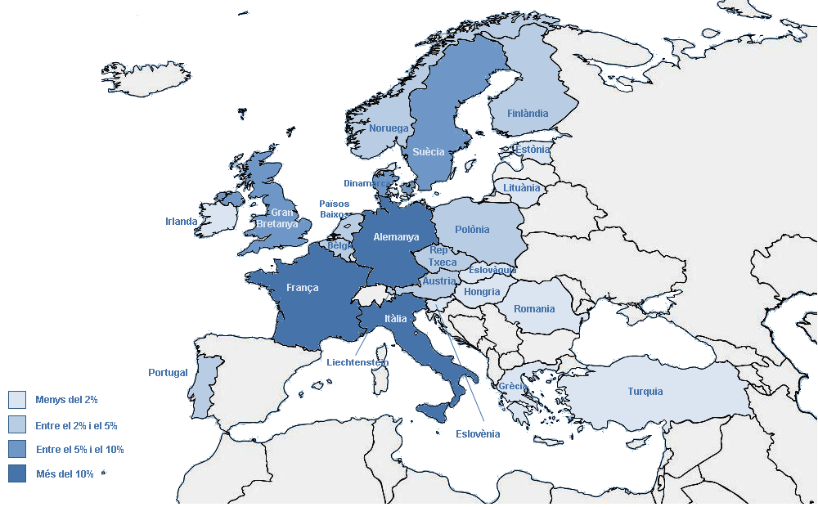
Estudiantat UPC intercanviat (Erasmus) segons el país de la universitat de destí
 |  | Estudiantat UPC intercanviat (1r, 2n i 3r cicles)
 | Alemanya | 119 | 13.9%
 | Àustria | 24 | 2.8%
 | Bèlgica | 42 | 4.9%
 | Dinamarca | 44 | 5.1%
 | Eslovàquia | 5 | 0.6%
 | Eslovènia | 13 | 1.5%
 | Estònia | 4 | 0.5%
 | Finlàndia | 32 | 3.7%
 | França | 127 | 14.8%
 | Gran Bretanya | 66 | 7.7%
 | Grècia | 8 | 0.9%
 | Hongria | 9 | 1.1%
 | Irlanda | 11 | 1.3%
 | Itàlia | 125 | 14.6%
 | Liechtenstein | 2 | 0.2%
 | Lituània | 5 | 0.6%
 | Noruega | 18 | 2.1%
 | Països Baixos | 37 | 4.3%
 | Polònia | 35 | 4.1%
 | Portugal | 19 | 2.2%
 | Romania | 4 | 0.5%
 | República Txeca | 20 | 2.3%
 | Suècia | 81 | 9.5%
 | Turquía | 7 | 0.8%
 | TOTAL | 857 | 100.0%

